data
Gender | Height | Weight | BMI | status | Living | Love to study | Favorite Pet | Favorite Color | Age | Data Analysis
Male | 167 | 54 | 19.362 | Normal | off campus | On-line | cat | Other | 20 | ไม่เคย
Female | 158 | 52 | 20.830 | Normal | on campus | On-site | cat | pink | 21 | เคย
Male | 183 | 95 | 28.368 | Overweight | off campus | On-site | No pet | black | 21 | เคย
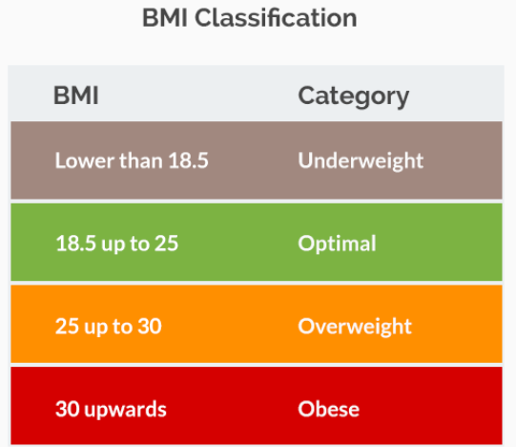
Male | 169 | 55 | 19.257 | Normal | on campus | On-line | No pet | Other | 21 | เคย
Male | 170 | 68 | 23.529 | Normal | on campus | On-site | cat | blue | 22 | เคย
Female | 164 | 48 | 17.847 | Underweight | on campus | On-site | cat | brown | 23 | ไม่เคย
Female | 165 | 52 | 19.100 | Normal | on campus | Both | cat | pink | 20 | ไม่เคย
Female | 175 | 80 | 26.122 | Overweight | on campus | Both | cat | yellow | 20 | ไม่เคย
Female | 158 | 42 | 16.824 | Underweight | off campus | Both | cat | blue | 20 | ไม่เคย
Female | 169 | 56 | 19.607 | Normal | off campus | Both | dog | blue | 20 | ไม่เคย
Male | 170 | 55 | 19.031 | Normal | off campus | On-line | dog | blue | 20 | ไม่เคย
Male | 179 | 80 | 24.968 | Normal | on campus | Both | cat | blue | 20 | ไม่เคย
Male | 170 | 67 | 23.183 | Normal | off campus | Both | cat | blue | 20 | ไม่เคย
Male | 180 | 75 | 23.148 | Normal | on campus | On-line | cat | black | 23 | เคย
Male | 195 | 90 | 23.669 | Normal | on campus | Both | dog | black | 22 | เคย
Male | 174 | 84 | 27.745 | Overweight | on campus | Both | cat | black | 23 | เคย
Male | 165 | 51 | 18.733 | Normal | off campus | On-site | dog | black | 20 | เคย
Male | 175 | 68 | 22.204 | Normal | off campus | On-site | cat | black | 20 | เคย
Male | 182 | 70 | 21.133 | Normal | off campus | On-line | bird | white | 20 | เคย
Male | 176 | 110 | 35.511 | Obese | on campus | Both | fish | blue | 21 | เคย
Male | 182 | 78.6 | 23.729 | Normal | on campus | On-line | cat | black | 21 | เคย
Male | 168 | 58 | 20.550 | Normal | off campus | On-line | cat | white | 20 | ไม่เคย
Male | 174 | 80 | 26.424 | Overweight | off campus | Both | dog | blue | 20 | ไม่เคย
Male | 175 | 70 | 22.857 | Normal | off campus | On-site | cat | black | 22 | ไม่เคย
Female | 157 | 59 | 23.936 | Normal | on campus | On-site | Other | red | 20 | ไม่เคย
Male | 173 | 68 | 22.720 | Normal | on campus | On-line | cat | red | 20 | ไม่เคย
Female | 155 | 50 | 20.812 | Normal | on campus | Both | fish | blue | 20 | เคย
Female | 154 | 55 | 23.191 | Normal | off campus | Both | cat | pink | 21 | ไม่เคย
Female | 154 | 43 | 18.131 | Underweight | off campus | Both | dog | pink | 21 | ไม่เคย
Female | 155 | 67 | 27.888 | Overweight | on campus | Both | cat | black | 21 | ไม่เคย
Female | 163 | 55 | 20.701 | Normal | on campus | Both | cat | pink | 21 | เคย
Male | 180 | 85 | 26.235 | Overweight | off campus | On-line | cat | blue | 20 | เคย
Male | 181 | 65 | 19.841 | Normal | off campus | On-site | No pet | black | 20 | ไม่เคย
Male | 175 | 92 | 30.041 | Obese | off campus | On-line | dog | brown | 21 | เคย
Male | 180 | 82 | 25.309 | Overweight | on campus | Both | cat | Other | 21 | ไม่เคย
Male | 169 | 55 | 19.257 | Normal | on campus | On-line | fish | blue | 21 | ไม่เคย
Male | 175 | 50 | 16.327 | Underweight | on campus | Both | cat | black | 20 | ไม่เคย

Sheet1
Row Labels | จำนวน | %
Female | 12 | 32.43%
Male | 25 | 67.57%
Grand Total | 37 | 100.00%

 |  |  | อายุ | Count of status | อายุ | Average of BMI | Min of BMI | Max of BMI2
 |  |  | Normal | 24 | Normal | 21.47 | 18.73 | 24.97
 |  |  | Obese | 2 | Obese | 32.78 | 30.04 | 35.51
อายุ | จำนวนนักษึกษา |  | Overweight | 7 | Overweight | 26.87 | 25.31 | 28.37
20 | 19 |  | Underweight | 4 | Underweight | 17.28 | 16.33 | 18.13
21 | 12 |  | Grand Total | 37 | Grand Total | 22.65 | 16.33 | 35.51
22 | 3
23 | 3
Grand Total | 37

